2. Potentiel de danger
Potentiel de danger: |  | Quel est le degré du potentiel de danger de grêle sur votre site durant les 50 prochaines années? Identifiez sur la carte les tailles de grêlons probables et complétez les champs en orange. Cela vous permet de déterminer l’objectif de protection à atteindre, autrement dit le niveau de résistance à la grêle requis. (Remarque: pour la Suisse, les experts recommandent un indice de résistance minimum RG3, c’est-à-dire une protection absolue contre des grêlons de 3 cm.)

Vitesse et énergie cinétique selon la taille des grêlons:

Ø grêlons (cm) | Masse (kg) | Vitesse finale v(m/s) | Vitesse finale (km/h) | Énergie cinétique (J) |  | RG requise pour atteindre l’objectif de protection
1 | 0.0005 | 13.8 | 49.7 | 0.04
1.5 | 0.0015 | 16.9 | 60.8 | 0.22 |  | Lieu | RG pour Ø grêlons (cm)
2 | 0.0036 | 19.5 | 70.2 | 0.69
2.5 | 0.0071 | 21.8 | 78.5 | 1.69 |  | Schangnau (exemple) | 4
3 | 0.0123 | 23.9 | 86 | 3.5
4 | 0.0292 | 27.5 | 99 | 11.1
5 | 0.0569 | 30.8 | 110.9 | 27
6 | 0.0984 | 33.7 | 121.3 | 56
7 | 0.1562 | 36.4 | 131 | 103.7
8 | 0.2332 | 39 | 140.4 | 176.9
Source: www.protection-dangers-naturels.ch

Période de retour de 50 ans:
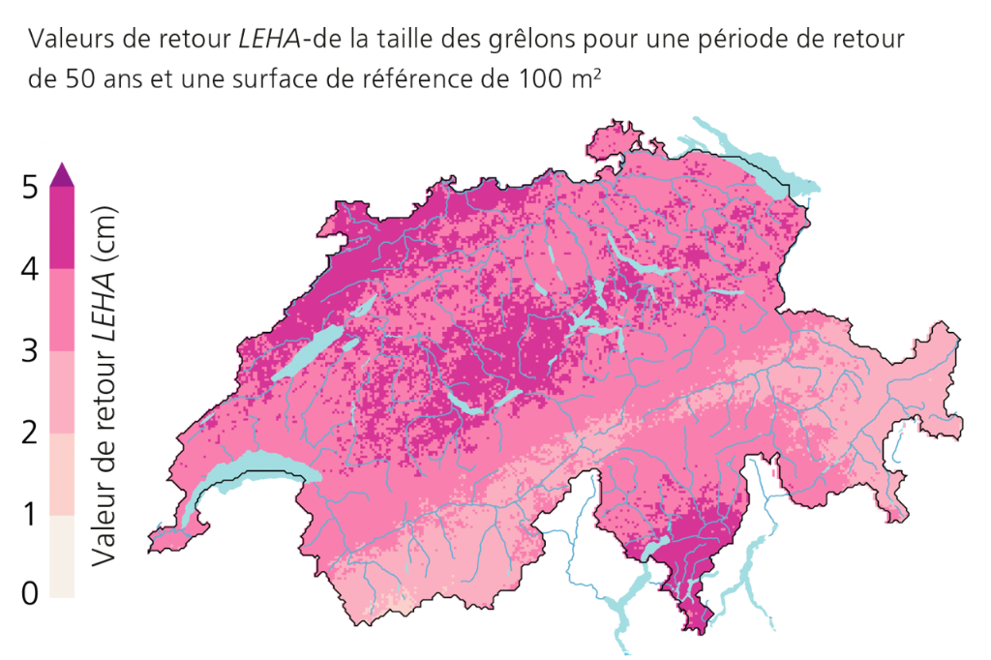

 |  |  |  |  | Remarque:
 |  |  |  |  | Vous pouvez choisir un objectif de protection d’une autre durée que 50 ans. Sur map.geo.admin.ch se trouvent les cartes des dangers de grêle afférentes à des périodes de retour de 10, 20, 50 et 100 ans. Pour les bâtiments pouvant accueillir plus de 50 personnes, les exigences qui définissent l’objectif de protection sont renforcées.

 |  |  |  |  | www.map.geo.admin.ch

Source: https://www.nccs.admin.ch/nccs/fr/home/le-nccs/themes-prioritaires/climatologie-grele-suisse/periodes-retour.html
©NCCS

7 Analyse coût-utilité
7 Analyse coût-utilité
Quelles sont les mesures appropriées pour atteindre l’objectif de protection fixé? Précisez le moment où le coût d’une mesure est inférieur au risque attendu. La situation est-elle différente si le potentiel de danger est accru?

 | Mesure | Coût | Utilité (dommage évité) | Différence coût-utilité
Tuiles | Sélection de tuiles RG5 | CHF 40,000.00 | #REF! | #REF!
Coupoles | Couverture des coupoles | CHF 40,000.00 | #REF! | #REF!
Éléments de façade | Remplacement des éléments de façade | CHF 30,000.00 | #REF! | #REF!
Volets roulants | Choix d’une commande automatique | CHF 3,000.00 | #REF! | #REF!
Fenêtres |  |  | CHF - | CHF -

 |  |  |  | Remarque:
 |  |  |  | L’analyse se réfère à l’objectif de protection fixé dans le chapitre «2. Potentiel de danger». Vérifiez si les mesures sont également rentables pour d’autres objectifs de protection (p. ex. événement survenant tous les 100 ans, RG3, RG6).

